Sheet1
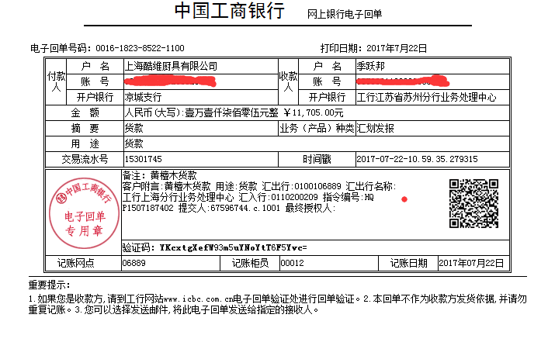
黄檀木订货单
品名 | 数量 | 价格 | 合计
黄檀木全木筷 | 30 | 65 | 1950
黄檀木金方格 | 20 | 128 | 2560
黄檀木银方格 | 20 | 128 | 2560
黄檀木金圆珠 | 20 | 138 | 2760
黄檀木不锈钢祥云 | 10 | 168 | 1680
黄檀木儿童 | 30 | 6.5 | 195
 |  | 总计 | 11705

